LES CORDEES
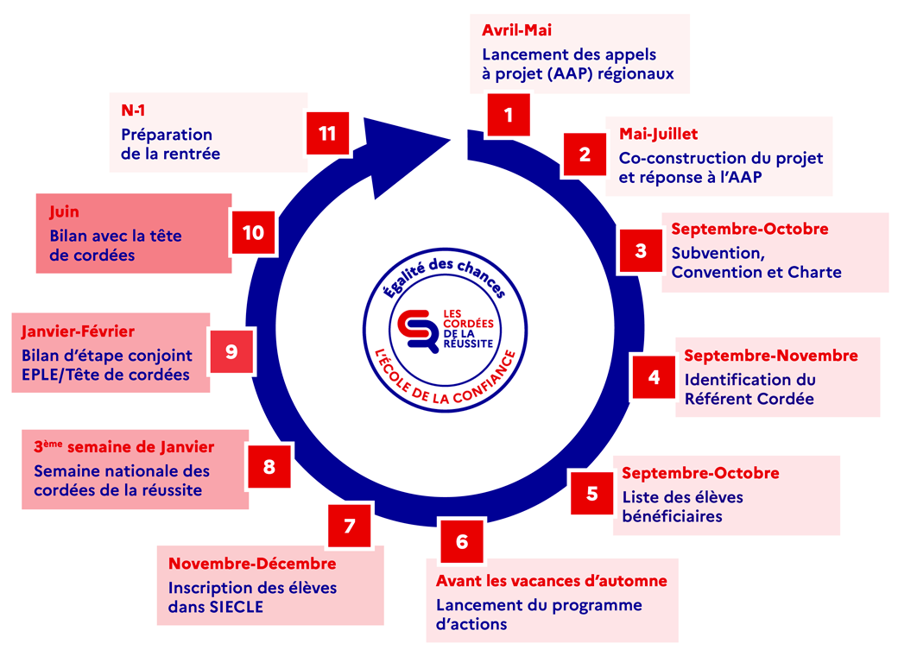
Pour quelles raisons encorder le lycée La Closerie ?
Renforcer la politique d’accompagnement à l’orientation des élèves pour réduire l’autocensure, accroître leur ambition scolaire et favoriser leur mobilité tant sociale que géographique.
Valoriser l’image de l’établissement scolaire.
Rendre les perspectives de poursuite d’études plus concrètes pour les élèves en s’appuyant sur des échanges entre pairs.
Associer davantage les familles au processus d’orientation.
Développer le dialogue entre les équipes pédagogiques de l’enseignement secondaire et celles de l’enseignement supérieur.
Favoriser la liaison collège/lycée/enseignement supérieur.
Bénéficier de ressources supplémentaires dédiées au projet, notamment pour financer des frais de fonctionnement (frais liés aux sorties culturelles des élèves, à leurs déplacements, frais de fonctionnement divers pour les élèves, subventions aux associations qui interviennent dans les EPLE) et d’une enveloppe d’indemnités pour mission particulière afin de valoriser l’implication de l’enseignant qui a été nommé référent pour la cordée dans l’établissement.

Textes de référence
Consulter l'instruction interministérielle MENJS - MESRI - ANCT - DGESCO B2-3 du 21 juillet 2020 qui expose les modalités de déploiement et de montée en charge des nouvelles Cordées de la réussite.
Télécharger la Charte des cordées de la réussite (2021)

Les étapes clés d’une cordée de la réussite en EPLE

ORIENTATION ET CORDEES
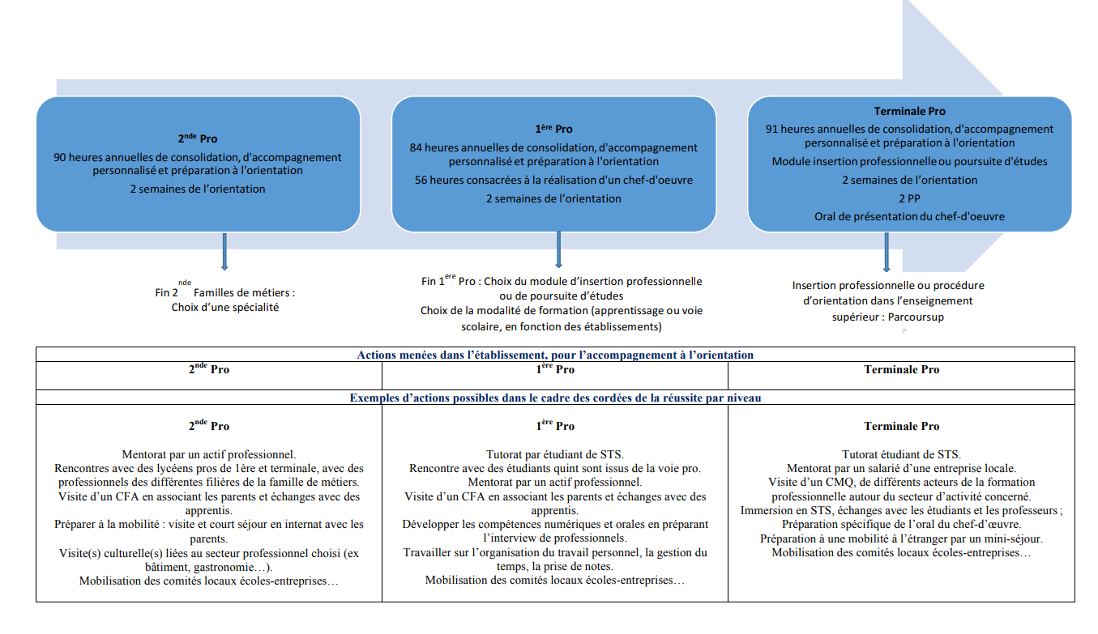
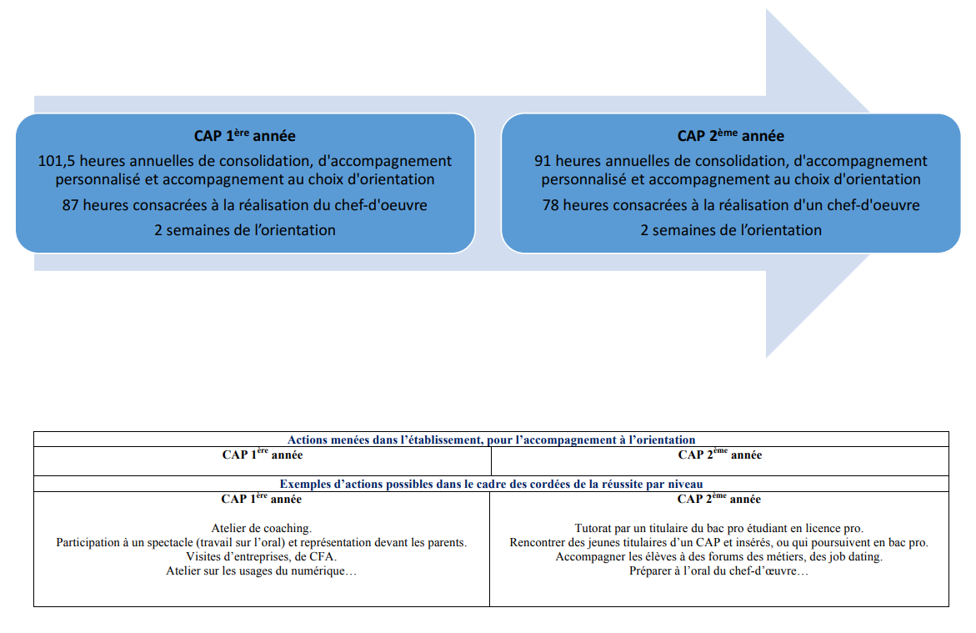


 | Accompagnement à l’orientation et cordées de la réussite

source : eduscol.education.fr

ORGANISATION SECONDE FM
Proposition d'organisation en classe de seconde professionnelle Famille Des Métiers Hôtellerie-Restauration

Dialogue orientation
 | Septembre | Octobre | Novembre | Décembre | Janvier | Février | Mars | Avril | Mai | Juin

Planification
Découverte du coeur de métier
Information et approfonsissement de l'orientation
Choix de l'orientation
PFMP 2MALI
Valence

PFMP 2MALI
PFMP 2MHR
PFMP 2MHR
Valence

Repérer la place de l'innovation et les enjeux écologiques et numériques, leurs impacts sur le monde professionnel et économique,
Donner une vision plus large des métiers de l'hôtellerie-restauration en luttant contre les stéréotypes et les représentions prédéfinies
Thématique n°1
Découvrir les principes de fonctionnement et la diversité du monde professionnel

Découvrir le tissu économique et professionnel, les opportunités offertes en HR et par l'entrepreunariat
Phase de découverte
Appréhender la réalité des activités professionnelles de la Famille des métiers

Se préparer à l'arrivée en milieu professionnel


Thématique n°2
Construire son projet d'orientation scolaire et professionnel
Consolidation de l'orientation

Choisir sa valence pour la classe de première

Connaitre les métiers
Se connaitre

Thématique n°3
Connaître les formations de l'enseignement supérieur et leurs débouchés
Découvir les grandes filières de l'enseignement supérieur et les voies d'accès au monde professionnel

Consolidation de l'orientation

Actions des cordées
- Entretiens personnalisés d'orientation
- Tests d'intérêts (ex. "j'explore mes centres d'intérêts", par l'Onisep)
- Echanges avec différents professionnels de l'HR sous forme de rencontres ou d'atelier
- Visites d'entreprises
- Séances de recherche de PFMP
- Préparation des PFMP (livret de suivi, atelier CV, accompagnement lettre de motivation, préparation entretien)
- Participations à l'organisation de forums métiers et des semaines de l'orientation
- Réalisation d'interviews écrites, audio et/ou vidéo
- Séance de retour des PFMP
- Séances de recherches en salle informatique, au CDI
- Participation à des concours ("je filme le métier qui me plait", "l'avenir s'imagine")
- Rédaction d'articles, réalisation d'un journal
- Réalisation d'exposés, rédaction d'un dossier de recherche sur l'inégalité, les innovations, l'équité homme/femme
- Jeux de rôles, mises en situation
- Conférence de professionnels ou de représentants de l'enseignement supérieur
- Participation à des évênements : semaine école-entreprise, semaine de la sensibilisation à l'entrepreunariat féminin, Olympiade des métiers...
- Echanges avec des lycéns de 1ère et terminale CSR et Cuisine
- Finalisation des choix d'orientation : choix de la spécialtité

ORGANISATION PREMIERE
Proposition d'organisation en classe de première professionnelle

PFMP 1BHR
PFMP 1BP
PFMP 1BHR
 | Septembre | Octobre | Novembre | Décembre | Janvier | Février | Mars | Avril | Mai | Juin

PFMP 1BP

Appréhender les conséquences du progrès techniques sur l'évolution des métiers de l'HR et des compétences
Comprendre les enjeux de l'égalité professionnelle femmes/hommes
Thématique n°1
Découvrir les principes de fonctionnement et la diversité du monde professionnel

Identifier les spécificités des métiers de l'HR en lien avec le champ professionnel d'étude
Identifier la situation et les sources d'emplois du secteur de l'HR dans l'environnement local, régional, national et international

Thématique n°2
Construire son projet d'orientation scolaire et professionnel
Construire son projet post-bac en envisageant différents parcours d'insertion ou de formation possibles

Faire le choix de poursuivre sa formation et préparer l'année de terminal

Thématique n°3
Connaître les formations de l'enseignement supérieur et leurs débouchés

Construire les conditions de faisabilité de son projet
Connaître les différentes formations post-bac et leurs modalités d'accès

Découvrir la plateforme Parcoursup et repérer les grandes étapes de la procédure

Actions des cordées
- Entretiens personnalisés d'orientation
- Séances de recherche en salle informatique, au CDI, au CIO,,,
- Visites d'entreprises
- Séances de recherche de PFMP
- Préparation des PFMP (livret de suivi, atelier CV, accompagnement lettre de motivation, préparation entretien)
- Organiser de rencontrers ou d'ateliers avec des professionnels
- Organiser et/ou participer aux forums métiers et des semaines de l'orientation
- Réalisation d'interviews écrites, audio et/ou vidéo
- Séance de retour des PFMP
- Participer à des séances de découverte et de recherche sur la plateforme Parcoursup
- Rédiger des articles, réaliser un journal
- Réaliser des exposés, rédaction d'un dossier de recherche sur les enjeux de l'égalité professionnelle femmes/hommes
- Participer à des jeux de rôles, mise en situation
- Participer à des conférences de professionnels ou de représentants de l'enseignement supérieur
- Participer des des échanges avec des étudiants

ORGANISATION TERMINALE
Proposition d'organisation en classe de terminale professionnelle Hôtellerie-Restauration

 | Septembre | Octobre | Novembre | Décembre | Janvier | Février | Mars | Avril | Mai | Juin
Ouverture de la plateforme
Examens des candidatures
Procédure d'admission dans l'enseignement supérieur
Saisie des voeux post-bac
Fiches Avenir
Propositions - Acceptation - Inscription
Intentions d'orientation

PFMP TBHR
PFMP TBHR
PFMP TBP
PFMP TBP
Comprendre les enjeux de l'égalité femmes-hommes dans le monde professionnel
Appréhender les conséquences de l(innovation et les e,jeux écologiques et numériques dans le monde professionnel

Thématique n°1
Découvrir les principes de fonctionnement et la diversité du monde professionnel

Comprendre l'environnement économique et professionnel
Mettre en oeuvre ses compétences dans des contextes professionnels
Connaître les démarche et l'accompagnement possible poour l'insertion des jeunes en situation de handicap
Rechercher, comparer et analyser des données sur les offres d'emploi et l'insertion professionnelle

Module de préparation à l'insertion professionnelle
Se projeter dans le monde professionnel

Appronfondir ses compétences et sa capacité d'adaptation
Se projeter dans l'entrepreunariat
Préciser son projet professionnel et préparer sa mise en oeuvre
Découvrir les possibilités de formation et d'évolution professionnelle

Thématique n°2
Construire son projet d'orientation scolaire et professionnel

Choix du module
Se connaître
Construire son projet post-bac

Thématique n°3
Connaître les formations de l'enseignement supérieur et leurs débouchés
Connaître les formations post-bac
et les différentes modalités de formation
S'informer sur les formations post-bac pour conforter son choix d'orientation
Préparer la procédure parcoursup
Connaître les démarches d'accompagnement pour les élèves en situation de handicap
Faire ses choix post-bac via parcoursup
Module de préparation à la poursuite d'étude

Connaître le contexte d'exercice des métiers de l'HR
Approfondir ses compétenes et ses capacités d'adaptation
Se projeter dans l'enseignement supérieur pour dépasser l'auto- censure et prendre conscience des attendus

Actions des cordées
- Entretiens personnalisés d'orientation
- Quizz, activités d'auroévaluation
- Visites d'entreprises dans et en dehors du bassin de formation
- Rencontres d'anciens élèves
- Séances de recherche en salle informatique, CDI, CIO sur les métiers, l'emploi, la vie étudiante, la mobilité...
- Participation aux Olympiades des métiers
- Jeux de rôle et mise en situation
- Organisation/participation à la mise en oeuvre d'un projet collectif au sein ou en dehors du lycée
- Organisation de rencontres/ateliers avec des professionnels
- Participation/organisation de forums des métiers et des semaines de l'orientation
- Réalisation d'interviews écrites/audio/vidéo
- Séance de retour des PFMP
- Participation à des évênements : semaine école-entreprise, semaine de la sensibilisation à l'entrepreunariat féminin
- Séances de recherches en salle informatique, au CDI
- Recherche et analyse d'offres d'emploi
- Recherche sur les démarches pour l'entrepreunariat
- Séances de recherche sur Parcoursup et de création du dossier Parcoursup
- Rédaction d'articles, réalisation d'un journal
- Conférence de professionnels ou de représentants de l'enseignement supérieur
- Echanges avec des anciens élèves et des étudiants
- Séances de travail sur la presse : recouper l'information, exercer son esprit critique
- Mise en situation professionnelle en langue étrangère
- Simulation d'entretien d'embauche, d'entretien en langue étrangère, entretien pour une formation sélective

ORGANISATION 1 CAP
Proposition d'organisation en classe de Première année CAP HCR & CUISINE

Dialogue orientation
 | Septembre | Octobre | Novembre | Décembre | Janvier | Février | Mars | Avril | Mai | Juin
Phase de consolidation
Découverte du coeur de métier
Phase d'Information et approfonsissement de l'orientation
Planification

PFMP 1CAP PSR
PFMP 1CAP PSR
PFMP 1CAP C/H

PFMP 1CAP C/H

Thématique n°1
Découvrir les principes de fonctionnement et la diversité du monde professionnel

Découvrir la réalité des activités professionnelles Hôtel-Café-Restaurant / Cuisine
Découvrir le tissu économique et professionnel, les opportunités offertes en HR
Phase de découverte
Se préparer à l'arrivée en milieu professionnel

Thématique n°2
Construire son projet d'orientation scolaire et professionnel
Consolidation de l'orientation

Se connaitre

Thématique n°3
Connaître les formations de l'enseignement supérieur et leurs débouchés
Connaître les opportunités et les modalités de poursuite d'études après un CAP

Connaître les différentes voies d'accès au monde professionnele

Actions des cordées
- Entretiens personnalisés d'orientation
- Tests d'intérêts (ex. "j'explore mes centres d'intérêts", par l'Onisep)
- Echanges avec différents professionnels de l'HR sous forme de rencontres ou d'atelier
- Visites d'entreprises
- Séances de recherche de PFMP
- Préparation des PFMP (livret de suivi, atelier CV, accompagnement lettre de motivation, préparation entretien)
- Participer à des forums métiers et des semaines de l'orientation
- Réalisation d'interviews écrites, audio et/ou vidéo
- Séance de retour des PFMP
- Séances de recherches en salle informatique, au CDI
- Participation à des concours ("je filme le métier qui me plait", "l'avenir s'imagine")
- Ecrire un article, réaliser un journal
- Réaliser un exposé, un dossier de recherche sur les inégalité, les innovations
- Jeux de rôles, mises en situation
- Participer à des évênements de type Semaine école-entreprise, Olympiades des métiers
- Echanger avec des lycéns de 1ère Bac Pro et terminale CAP

ORGANISATION 2 CAP
Proposition d'organisation en classe de deuxième année CAP HCR & CUISINE

 | Septembre | Octobre | Novembre | Décembre | Janvier | Février | Mars | Avril | Mai | Juin

Planification
Phase d'Information et approfonsissement de l'orientation
Phase de choix de l'orientation

PFMP TCAP C/H
PFMP TCAP C/H

PFMP CAP PAT
PFMP
T C/H
PFMP CAP PAT
PFMP
T C/H
Repérer la place de l'innovation et les enjeux écologiques et numériques, leurs impacts sur le monde professionnel et économique,
Comprendree les enjeux de l'égalité femmes-hommes dans le monde professionnel
Thématique n°1
Découvrir les principes de fonctionnement et la diversité du monde professionnel

Identifier le potentiel d'emploi, les opportunités offertes à différents niveaux de qualification dans le monde de l'HR au niveau local, régional et national
Préparer l'insertion dans le monde professionnel selon les projets de l'élève

Thématique n°2
Construire son projet d'orientation scolaire et professionnel

Connaitre les métiers
Se connaitre
Affiner son projet d'orientation et faire ses choix post-CAP

Thématique n°3
Connaître les formations de l'enseignement supérieur et leurs débouchés

Se projeter dans un poursuite d'étude
Approfondir ses connaissances des possibilités de poursuite d'étude en HR

Connaître les conditions de faisabilité de son projet professionnel et les étapes pour y parvenir

Actions des cordées
- Entretiens personnalisés d'orientation
- Visites d'entreprises
- Séances de recherche de PFMP
- Préparation des PFMP (livret de suivi, atelier CV, accompagnement lettre de motivation, préparation entretien)
- Participer / organiser un projet collectif au sein ou en dehors du lycée
- Organiser des rencontres ou atelier avec différents professionnels de l'HR
- Participer à l'organisation de forums métiers et des semaines de l'orientation
- Réaliser des interviews écrites, audio et/ou vidéo
- Effectuer des séance de retour des PFMP
- Effectuer des séances de recherches en salle informatique, au CDI, CIO...
- Participation à des concours ("je filme le métier qui me plait", "l'avenir s'imagine")
- Rédaliser un exposé, un dossier de recherche sur les inégalité, les innovations, l'équité homme/femme...
- Participer à des jeux de rôles, mises en situation
- Effectuer des visites d'établissement dispensant des formations post-CAP
- Participation à des évênements : semaine école-entreprise, semaine de la sensibilisation à l'entrepreunariat féminin, Olympiade des métiers...
- Echanges avec des lycéns de 1ère Bac Pro, des anciens élèves et des étudiants
- PArticiper à des atelier de réalisation de CV, lettre de motivation, entretiens...

ORGANISATION 1 TS
Proposition d'organisation en classe de 1ère année BTS MHR

 | Septembre | Octobre | Novembre | Décembre | Janvier | Février | Mars | Avril | Mai | Juin
PFMP TS1

Appréhender les conséquences du progrès techniques sur l'évolution des métiers de l'HR et des compétences
Comprendre les enjeux de l'égalité professionnelle femmes/hommes
Thématique n°1
Découvrir les principes de fonctionnement et la diversité du monde professionnel

Identifier les spécificités des métiers de l'HR en lien avec le champ professionnel d'étude
Identifier la situation et les sources d'emplois du secteur de l'HR dans l'environnement local, régional, national et international

Thématique n°2
Construire son projet d'orientation scolaire et professionnel
Construire son projet post-bts en envisageant différents parcours d'insertion ou de formation possibles
Faire le choix de poursuivre sa formation et préparer l'année de TS2

Thématique n°3
Connaître les formations de l'enseignement supérieur et leurs débouchés

Construire les conditions de faisabilité de son projet
Connaître les différentes formations post-bts et leurs modalités d'accès

Repérer les grandes étapes de la procédure Parcoursup

Actions des cordées
- Entretiens personnalisés d'orientation
- Séances de recherche en salle informatique, au CDI, au CIO,,,
- Visites d'entreprises
- Séances de recherche de PFMP
- Préparation des PFMP (livret de suivi, atelier CV, accompagnement lettre de motivation, préparation entretien)
- Organiser de rencontrers ou d'ateliers avec des professionnels
- Organiser et/ou participer aux forums métiers et des semaines de l'orientation
- Réalisation d'interviews écrites, audio et/ou vidéo
- Participer à des séances de découverte et de recherche sur la plateforme Parcoursup
- Rédiger des articles, réaliser un journal
- Réaliser des exposés, rédaction d'un dossier de recherche sur les enjeux de l'égalité professionnelle femmes/hommes
- Participer à des jeux de rôles, mise en situation
- Participer à des conférences de professionnels ou de représentants de l'enseignement supérieur
- Participer des des échanges avec des étudiants

ORGANISATION 2 TS
Proposition d'organisation en classe de 2ème année BTS MHH

 | Septembre | Octobre | Novembre | Décembre | Janvier | Février | Mars | Avril | Mai | Juin
Ouverture de la plateforme
Examens des candidatures
Procédure d'admission dans l'enseignement supérieur
Saisie des voeux post-bts
Fiches Avenir
Propositions - Acceptation - Inscription
Intentions d'orientation

Comprendre les enjeux de l'égalité femmes-hommes dans le monde professionnel
Appréhender les conséquences de l'innovation et les enjeux écologiques et numériques dans le monde professionnel

Thématique n°1
Découvrir les principes de fonctionnement et la diversité du monde professionnel

Comprendre l'environnement économique et professionnel
Mettre en oeuvre ses compétences dans des contextes professionnels
Connaître les démarche et l'accompagnement possible poour l'insertion des jeunes en situation de handicap
Rechercher, comparer et analyser des données sur les offres d'emploi et l'insertion professionnelle

Module de préparation à l'insertion professionnelle
Se projeter dans le monde professionnel

Appronfondir ses compétences et sa capacité d'adaptation
Se projeter dans l'entrepreunariat
Préciser son projet professionnel et préparer sa mise en oeuvre
Découvrir les possibilités de formation et d'évolution professionnelle

Thématique n°2
Construire son projet d'orientation scolaire et professionnel

Choix du module
Se connaître
Construire son projet post-bts

Thématique n°3
Connaître les formations de l'enseignement supérieur et leurs débouchés
Connaître les formations post-bts
et les différentes modalités de formation
S'informer sur les formations post-bac pour conforter son choix d'orientation
Préparer la procédure parcoursup
Connaître les démarches d'accompagnement pour les élèves en situation de handicap
Faire ses choix post-bts via parcoursup
Module de préparation à la poursuite d'étude

Connaître le contexte d'exercice des métiers de l'HR
Approfondir ses compétenes et ses capacités d'adaptation
Se projeter dans l'enseignement supérieur pour dépasser l'auto- censure et prendre conscience des attendus

Actions des cordées
- Entretiens personnalisés d'orientation
- Quizz, activités d'auroévaluation
- Visites d'entreprises dans et en dehors du bassin de formation
- Rencontres d'anciens élèves
- Séances de recherche en salle informatique, CDI, CIO sur les métiers, l'emploi, la vie étudiante, la mobilité...
- Participation aux Olympiades des métiers
- Jeux de rôle et mise en situation
- Organisation/participation à la mise en oeuvre d'un projet collectif au sein ou en dehors du lycée
- Organisation de rencontres/ateliers avec des professionnels
- Participation/organisation de forums des métiers et des semaines de l'orientation
- Réalisation d'interviews écrites/audio/vidéo
- Participation à des évênements : semaine école-entreprise, semaine de la sensibilisation à l'entrepreunariat féminin
- Séances de recherches en salle informatique, au CDI
- Recherche et analyse d'offres d'emploi
- Recherche sur les démarches pour l'entrepreunariat/projet entrepreunarial
- Séances de recherche sur Parcoursup
- Rédaction d'articles, réalisation d'un journal
- Conférence de professionnels ou de représentants de l'enseignement supérieur
- Echanges avec des anciens élèves et des étudiants
- Séances de travail sur la presse : recouper l'information, exercer son esprit critique
- Mise en situation professionnelle en langue étrangère
- Simulation d'entretien d'embauche, d'entretien en langue étrangère, entretien pour une formation sélective

CALENDRIER
Actions des Cordées de la Réussite

 | Vacances scolaires
 | PFMP
 | Evènements
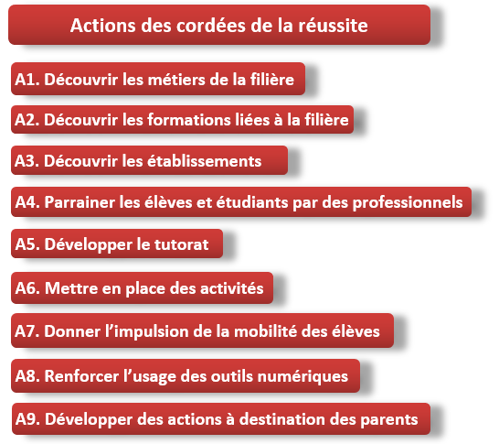
A1
Découvrir les métiers de la filère
ANNEE 2020-2021 | Sep-20 |  |  |  |  | Oct-20 |  |  |  | Nov-20 |  |  |  | Dec-20 |  |  |  |  | Jan-21 |  |  |  | Feb-21 |  |  |  | Mar-21 |  |  |  | Apr-21 |  |  |  | May-21 |  |  |  |  | Jun-21 |  |  |  | Jul-21
A2
Découvrir les formations liées à la filère
A6
Mettre en place des activités
 | 36 | 37 | 38 | 39 | 40 | 41 | 42 | 43 | 44 | 45 | 46 | 47 | 48 | 49 | 50 | 51 | 52 | 53 | 1 | 2 | 3 | 4 | 5 | 6 | 7 | 8 | 9 | 10 | 11 | 12 | 13 | 14 | 15 | 16 | 17 | 18 | 19 | 20 | 21 | 22 | 23 | 24 | 25 | 26 | 27
A7
Donner l'impulsion à la mobilité
 | 1 | 7 | 14 | 21 | 28 | 5 | 12 |  | 26 | 2 | 9 | 16 | 23 | 30 | 7 | 14 | 21 | 28 | 4 | 11 | 18 | 25 | 1 | 8 | 15 | 22 | 1 | 8 | 15 | 22 | 29 | 5 | 12 | 19 | 26 | 3 | 10 | 17 | 24 | 31 | 7 | 14 | 21 | 28 | 5
A3
Découvrir les établissements
 | 4 | 11 | 18 | 25 | 2 | 9 | 16 |  | 30 | 6 | 13 | 20 | 27 | 4 | 11 | 18 | 25 | 1 | 8 | 15 | 22 | 29 | 5 | 12 | 19 | 26 | 5 | 12 | 19 | 26 | 2 | 9 | 16 | 23 | 30 | 7 | 14 | 21 | 22 | 4 | 11 | 18 | 25 | 2 | 6
PFMP 1
1/2 CSR 1/2 Cuisine
4 semaines
PFMP 2
spé. choisie
3 sem.
A8
Renforcer le numérique
Evênements |  |  |  |  |  |  | sem. du goût |  | début confinement |  | Q3A | Beaujolais |  |  | fin confinement | Fêtes |  |  |  |  |  |  |  |  |  |  |  |  | sem. internationale |  |  |  |  |  |  |  |  |  | Champagne
A4
Parrainage
A5
Développer le tutorat
A9
Développer relations parents

A1
Découvrir les métiers de la filère
A6
Mettre en place des activités
A8
Renforcer le numérique
A9
Développer relations parents
A7
Donner l'impulsion à la mobilité
A6
Mettre en place des activités
A8
Renforcer le numérique
A9
Développer relations parents
A7
Donner l'impulsion à la mobilité
A6
Mettre en place des activités
A8
Renforcer le numérique
A9
Développer relations parents
A5
Développer le tutorat
A2
Découvrir les formations liées à la filère
Niveaux entrants : 2nde FDM 1CAP |  |  |  |  |  |  |  |  | 2ème confinement
Niveaux intermédiaires : 1ère Bac Pro
Niveaux sortants : Tle Bac Pro, 2 CAP
A5
Développer le tutorat
A7
Donner l'impulsion à la mobilité
A8
Renforcer le numérique
A9
Développer relations parents
A2
Découvrir les formations liées à la filère
BTS : 1ère et 2ème année
A8
Renforcer le numérique
A9
Développer relations parents
A2
Découvrir les formations liées à la filère
Apprentis

Bilan année 2020-2021: La majorité des actions envisagées ont été stoppées à cause de la pandémie, Les partenariats lycée-entreprises ont été reportés. Les actions liées au cœur du métier ont été fortement ralenties et repensées, Une charge de travail des équipes pédagogiques augmentée, un manque de temps de concertation dédié et une priorité donnée à concerver le lien élève-monde du travail n'ont pas permis de repenser globalement les actions liées aux cordées de la réussite. Un diagnostique est nécessaire. Des actions sont menées par tous les membres des équipes pédagogiques mais un cadrage simplifierait et donnerait plus de visibilité à la mise en oeuvre,

ANNEE 2021-2022 | Sep-21 |  |  |  |  | Oct-21 |  |  |  |  | Nov-21 |  |  |  | Dec-21 |  |  | Jan-22 |  |  |  |  | Feb-22 |  |  |  | Mar-22 |  |  |  | Apr-22 |  |  |  |  | May-22 |  |  |  | Jun-22 |  |  |  | Jul-22
 | 35 | 36 | 37 | 38 | 39 | 40 | 41 |  | 43 | 44 | 45 | 46 | 47 | 48 | 49 | 50 | 51 | 1 | 2 | 3 | 4 | 5 | 6 | 7 | 8 | 9 | 10 | 11 | 12 | 13 | 14 | 15 | 16 | 17 | 18 | 19 | 20 | 21 | 22 | 23 | 24 | 25 | 26 | 27 | 28
 | 30 | 6 | 13 | 20 | 27 | 4 | 11 |  | 15 | 1 | 8 | 15 | 22 | 29 | 6 | 13 | 20 | 3 | 10 | 17 | 24 | 31 | 7 | 14 | 21 | 28 | 7 | 14 | 21 | 28 | 4 | 11 | 18 | 25 | 2 | 9 | 16 | 23 | 30 | 6 | 13 | 20 | 27 | 4 | 11
 | 3 | 10 | 17 | 24 | 1 | 8 | 15 |  | 29 | 5 | 12 | 19 | 26 | 3 | 10 | 17 | 24 | 7 | 14 | 21 | 28 | 4 | 11 | 18 | 25 | 4 | 11 | 18 | 25 | 1 | 8 | 15 | 22 | 29 | 6 | 13 | 20 | 27 | 3 | 10 | 17 | 2 | 1 | 8 | 15
PFMP 1
1/2 CSR 1/2 Cuisine
4 semaines
PFMP 2
spé. choisie
3 sem.
Evênements |  |  |  |  |  |  | sem. du goût |  |  |  |  |  | Beaujolais |  |  | Fêtes |  |  |  |  |  |  |  |  |  |  |  |  | sem. internationale |  |  |  |  |  |  |  |  |  | Champagne

A1
Découvrir les métiers de la filère
Niveaux entrants : 2nde FDM 1CAP+A14:A19A14:A18
Niveaux intermédiaires : 1ère Bac Pro
Niveaux sortants : Tle Bac Pro, 2 CAP
BTS : 1ère et 2ème année
Apprentis

ANNEE 2022-2023 | Sep-22 |  |  |  |  | Oct-22 |  |  |  |  | Nov-22 |  |  |  | Dec-22 |  |  | Jan-23 |  |  |  |  | Feb-23 |  |  |  | Mar-23 |  |  |  | Apr-23 |  |  |  |  | May-23 |  |  |  | Jun-23 |  |  |  | Jul-23
 | 35 | 36 | 37 | 38 | 39 | 40 | 41 |  | 43 | 44 | 45 | 46 | 47 | 48 | 49 | 50 | 51 | 1 | 2 | 3 | 4 | 5 | 6 | 7 | 8 | 9 | 10 | 11 | 12 | 13 | 14 | 15 | 16 | 17 | 18 | 19 | 20 | 21 | 22 | 23 | 24 | 25 | 26 | 27 | 28
 | 29 | 5 | 12 | 19 | 26 | 3 | 10 |  | 24 | 31 | 7 | 14 | 21 | 28 | 5 | 12 | 19 | 2 | 9 | 16 | 23 | 30 | 6 | 13 | 20 | 27 | 6 | 13 | 20 | 27 | 3 | 10 | 17 | 24 | 1 | 8 | 15 | 22 | 29 | 5 | 12 | 19 | 26 | 3 | 10
 | 2 | 9 | 16 | 23 | 30 | 7 | 14 |  | 28 | 4 | 11 | 18 | 19 | 2 | 9 | 16 | 23 | 6 | 13 | 20 | 27 | 3 | 10 | 17 | 24 | 3 | 10 | 17 | 24 | 31 | 7 | 14 | 21 | 28 | 5 | 12 | 19 | 26 | 2 | 9 | 16 | 23 | 30 | 7 | 14
PFMP 1
1/2 CSR 1/2 Cuisine
4 semaines
PFMP 2
spé. choisie
3 sem.
Evênements |  |  |  |  |  |  | sem. du goût |  |  |  |  |  | Beaujolais |  |  | Fêtes |  |  |  |  |  |  |  |  |  |  |  |  | sem. internationale |  |  |  |  |  |  |  |  |  | Champagne

A1
Découvrir les métiers de la filère
Niveaux entrants : 2nde FDM 1CAP+A14:A19A14:A18
Niveaux intermédiaires : 1ère Bac Pro
Niveaux sortants : Tle Bac Pro, 2 CAP
BTS : 1ère et 2ème année
Apprentis

